Presupuesto
Presupuesto (Electronica Principal)
 | ITEM | DESCRIPTION | Link DATASHEET | Dimensiones | Cantidad | Precio en Internet | Precio consultado con proveedor | Total Internet | Total Proveedor |  | Seleccion de Servo Motores | Seleccion de GearBox
 | S7 1200 SIEMENS (1215C) | Menor precio, cumple los requerimientos actuales/ 14 DI - 10 DO | 6ES72141BG400XB0_datasheet_en.pdf |  | 1 | 500 |  | 500 | 0 |  | Par estatico Motor Base= 25 Nm
 | S7 1500TF SIEMENS (6ES7511-1UL03-0AB0) | Ideal para el uso del servodriver SINAMIC S210/ hasta 16 Digital I/O | 6ES7511-1UL03-0AB0 - Industry Support Siemens | https://cache.industry.siemens.com/dl/files/792/59191792/att_856649/v1/s71500_et200mp_system_manual_en-US_en-US.pdf | 1 | 3000 |  | 3000 | 0 |  | Par estatico Motor Arma= 12 Nm | 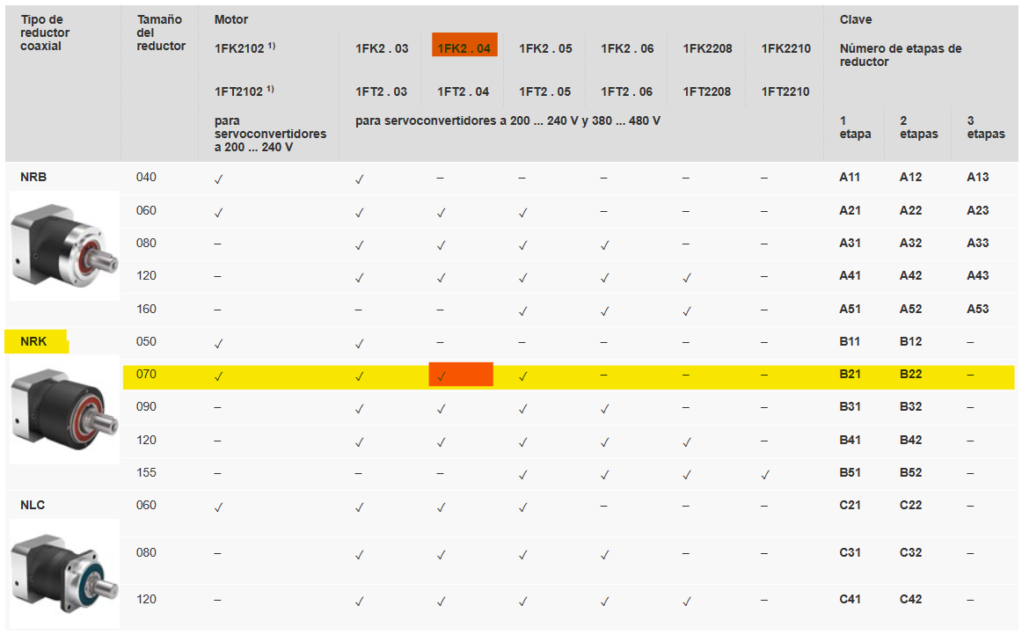
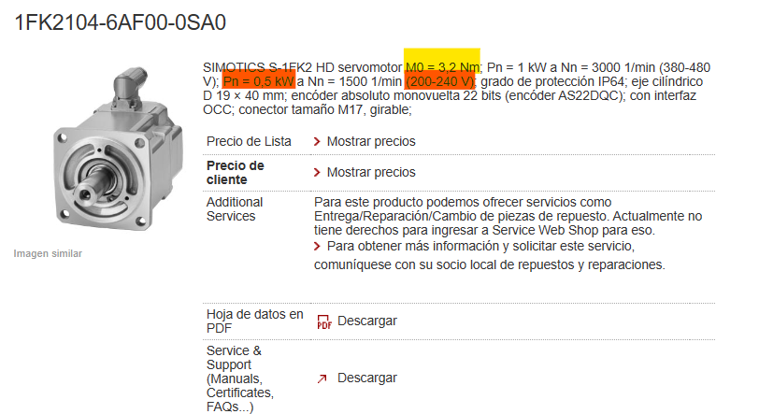
 | S7 1500 Modulos de entrada Digitales | Modulo de Entradas Digitales | https://cache.industry.siemens.com/dl/files/523/83501523/att_900751/v1/s71500_di_16x24vdc_dq_16x24vdc_0.5a_ba_manual_es-ES_es-ES.pdf |  | 1 | 400 |  | 400 | 0
 | system power supply PS 60W 120/230V AC/DC (6ES7507-0RA00-0AB0) | Modulo Fuente de Alimentacion para PLC | https://mall.industry.siemens.com/mall/es/WW/Catalog/Product/6ES7507-0RA00-0AB0 |  | 1 | 2500 |  | 2500 | 0
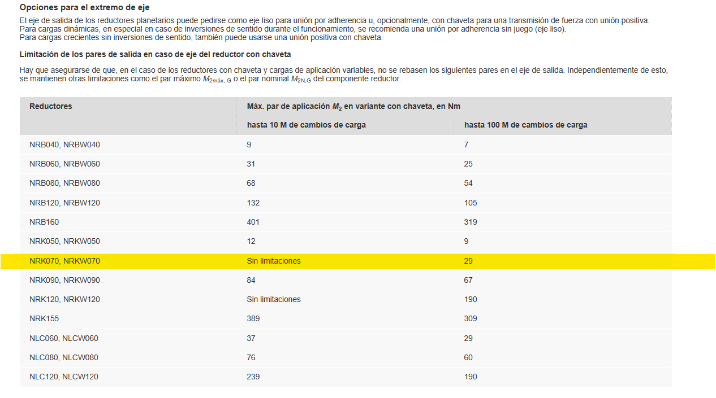
 | SINAMICS S210 | Convertidor SINAMICS S210 (nuevo), tamaño FSB, 3 AC 400 V | S210_1FK2_op_instr_092019_en-US.pdf (siemens.com) https://cache.industry.siemens.com/dl/files/645/109760645/att_961924/v1/s210_1FK2_op_instr_07218_es-ES.pdf |  | 2 | 2000 |  | 4000 | 0 | 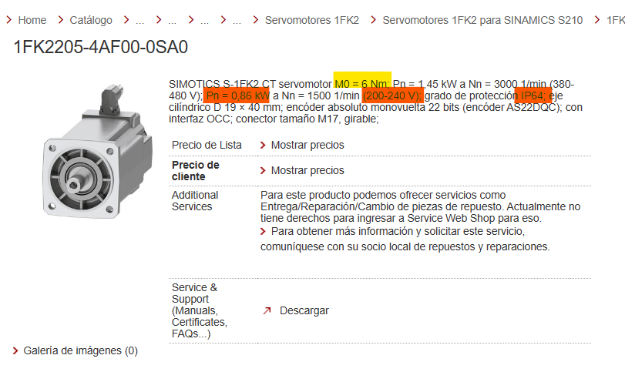 |  | 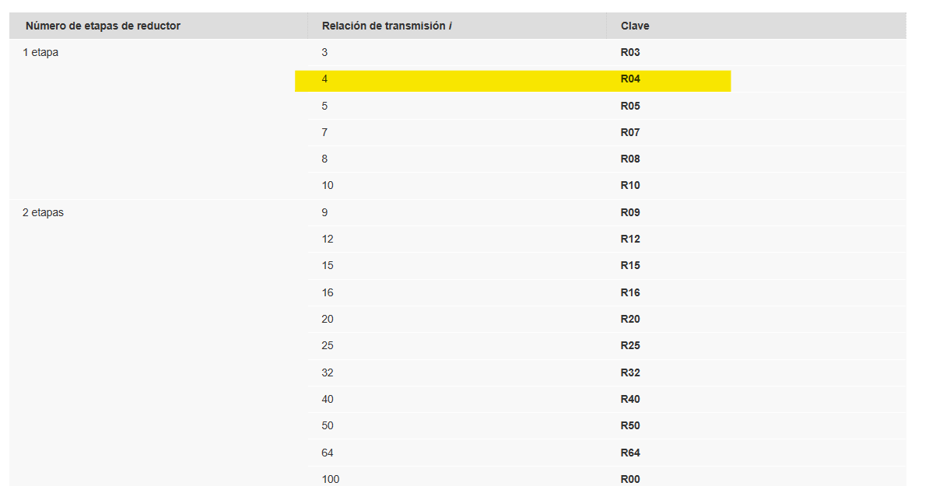
Servo Arma | ServoMotor 1FK2 (1FK2104-6AF00-0SA0) | servomotor M0 = 3,2 Nm; Pn = 1 kW a Nn = 3000 1/min (380-480 V); Pn = 0,5 kW a Nn = 1500 1/min (200-240 V); grado de protección IP64; eje cilíndrico D 19 × 40 mm; encóder absoluto monovuelta 22 bits (encóder AS22DQC); con interfaz OCC; conector tamaño M17, girable; | Detalles de Producto - Industry Mall - Siemens Mexico |  | 1 |  |  | 0 | 0
Servo Base | ServoMotor 1FK2 (1FK2205-4AF00-0SA0) | SIMOTICS S-1FK2 CT servomotor M0 = 6 Nm; Pn = 1,45 kW a Nn = 3000 1/min (380-480 V); Pn = 0,86 kW a Nn = 1500 1/min (200-240 V); grado de protección IP64; eje cilíndrico D 19 × 40 mm; encóder absoluto monovuelta 22 bits (encóder AS22DQC); con interfaz OCC; conector tamaño M17, girable; | Detalles de Producto - Industry Mall - Siemens Mexico |  | 1 |  |  | 0 | 0
 | GearBox Siemens NRK070 | Caja reductora con relacion de 1 a 4, Lubricacion estandar, eje con chaveta para cambios de carga, IP64 Cojinete de bolas de gran tamaño, optimizado para altas fuerzas radiales y axiales | Servo-motorreductores planetarios 1FK2 y 1FT2 - Industry Mall - Siemens Mexico |  | 1 |  |  | 0 | 0
 | JoyStick | Viper Plus, JoyStick grado militar | Industrial Full Grip Joysticks | Caldaro® |  | 1 |  |  | 0 | 0
 | Circuit Breaker |  |  |  | 2 |  |  | 0 | 0
 | Line Contactor |  |  |  | 2 |  |  | 0 | 0
 | Line Filter |  |  |  | 2 |  |  | 0 | 0
 | External Braking resistor |  |  |  | 2 |  |  | 0 | 0
 | SITOP PSU100L 24 V/2,5 A | Fuente de alimentación estabilizada entrada: AC 120/230 V salida: DC 24 V/2,5 A | Detalles del producto - Industry Mall - Siemens Spain |  | 2 |  |  | 0 | 0
 |  |  |  |  |  |  |  | 0 | 0
 | Total |  |  |  |  |  |  | 10400 | 0

